A26
Tabla 4.4 | Tabla A26 | Distribución de Puntos de Parada | 2022

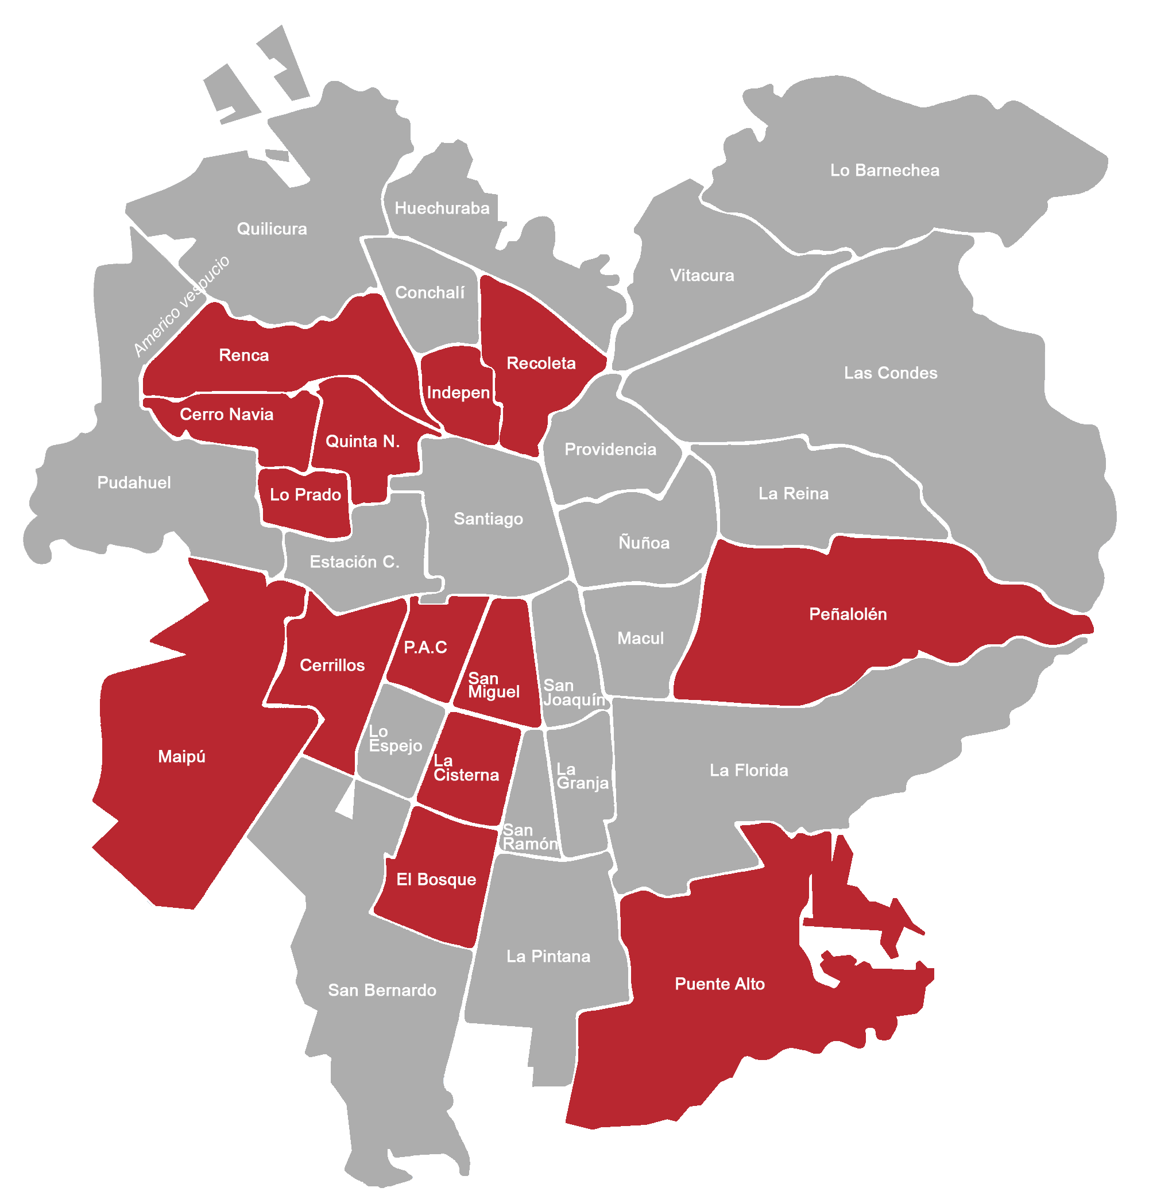
 | COMUNA | PDP ACTIVOS | PDP INACTIVOS | TOTAL PDP | SOLO SEÑAL | REFUGIO DTPM | REFUGIO MUNICIPAL
 | Independecia | 159 | 2 | 161 | 23 | 133 | 5
 | Peñalolén | 398 | 24 | 422 | 53 | 325 | 44
 | Lo Prado | 189 | 21 | 210 | 25 | 184 | 1
 | Puente Alto | 919 | 52 | 971 | 210 | 733 | 28
 | Quinta Normal | 271 | 15 | 286 | 24 | 222 | 40
 | Cerrillos | 252 | 18 | 270 | 42 | 220 | 8
 | San Miguel | 179 | 19 | 198 | 17 | 144 | 37
 | Renca | 249 | 13 | 262 | 59 | 165 | 38
 | Maipú | 869 | 33 | 902 | 209 | 601 | 92
 | Pedro Aguirre Cerda | 174 | 17 | 191 | 19 | 156 | 16
 | Cerro Navia | 257 | 5 | 262 | 58 | 189 | 15
 | Recoleta | 325 | 11 | 336 | 36 | 229 | 71
 | El Bosque | 247 | 5 | 252 | 42 | 199 | 11
 | La Cisterna | 226 | 8 | 234 | 20 | 192 | 22

